230414
業 務 日 報

氏 名 | グォンダンビ | 作 成 日 | 2023-04-14
業 務 内 容 |  |  | 備考
[授業内容] ・join(1:N) ・restful [会議内容] ロゴの選定 |  |  |  ▼確定ロゴ

明日の目標

※ 業務日報は毎日チーム長へ提出してください。

230424
業 務 日 報

氏 名 | グォンダンビ | 作 成 日 | 2023-04-24
業 務 内 容 |  |  | 備考
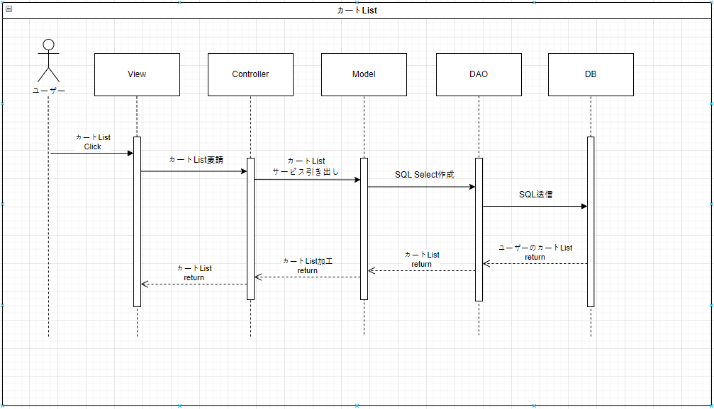 [授業内容] ・Junit ・単体テスト ・結合テスト [会議内容] シーケンスダイアグラム作成 メイン機能及び機能別作成者選定 会員登録のシーケンスダイアグラムを共同作成後、 各々の担当機能を作成 作成後、チーム長の確認取得 <カートList> |  |  | 担当シーケンスダイアグラム カートList カートList追加 カートList修正 カートList削除

明日の目標
ユースケース作成 データベース設計

※ 業務日報は毎日チーム長へ提出してください。

230425
業 務 日 報

氏 名 | グォンダンビ | 作 成 日 | 2023-04-25
業 務 内 容 |  |  | 備考
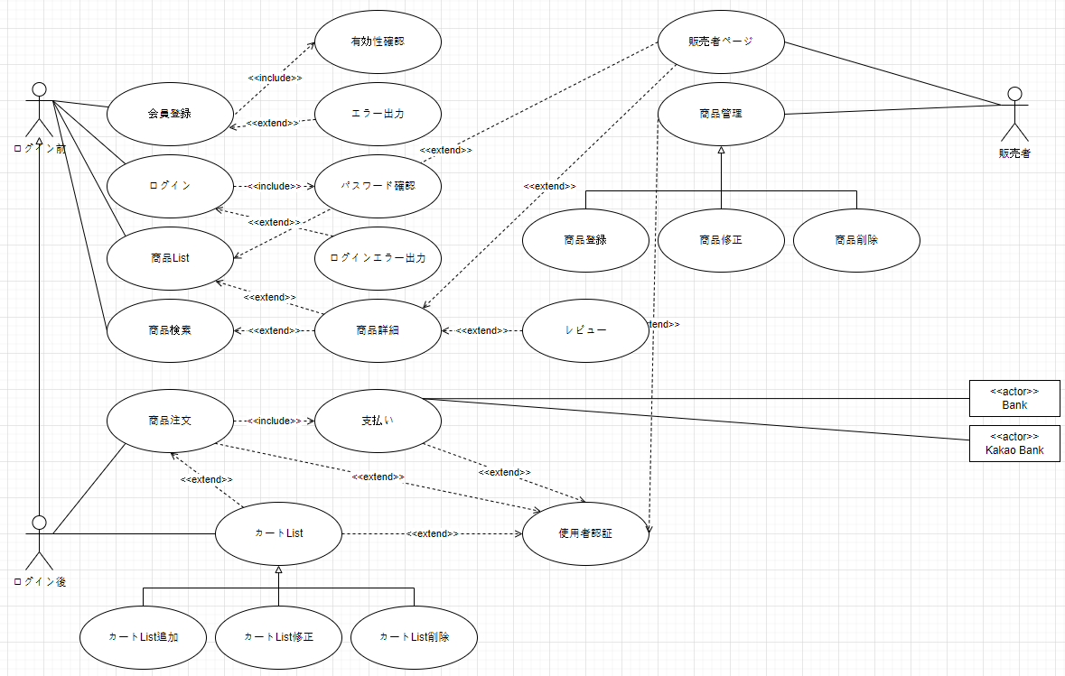 [授業内容] ・結合テスト ・システムテスト ・トランザクション [会議内容] ユースケースダイアグラム作成 データベース設計会議進行 全体機能について識別キー及びテーブル構成要素をExcelで整理 <データベース設計> <ユースケース設計>

明日の目標
データベース設計 画面設計-ハンドプリンティング

※ 業務日報は毎日チーム長へ提出してください。

230427
業 務 日 報

氏 名 | グォンダンビ | 作 成 日 | 2023-04-27
業 務 内 容 |  |  | 備考
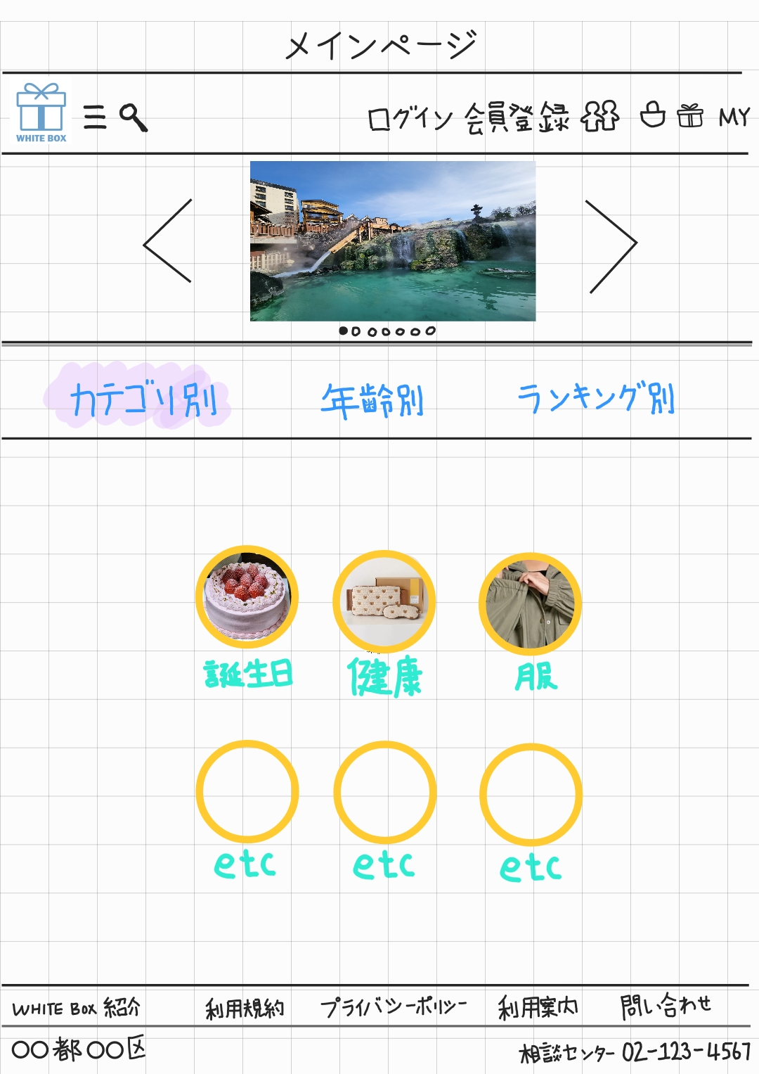 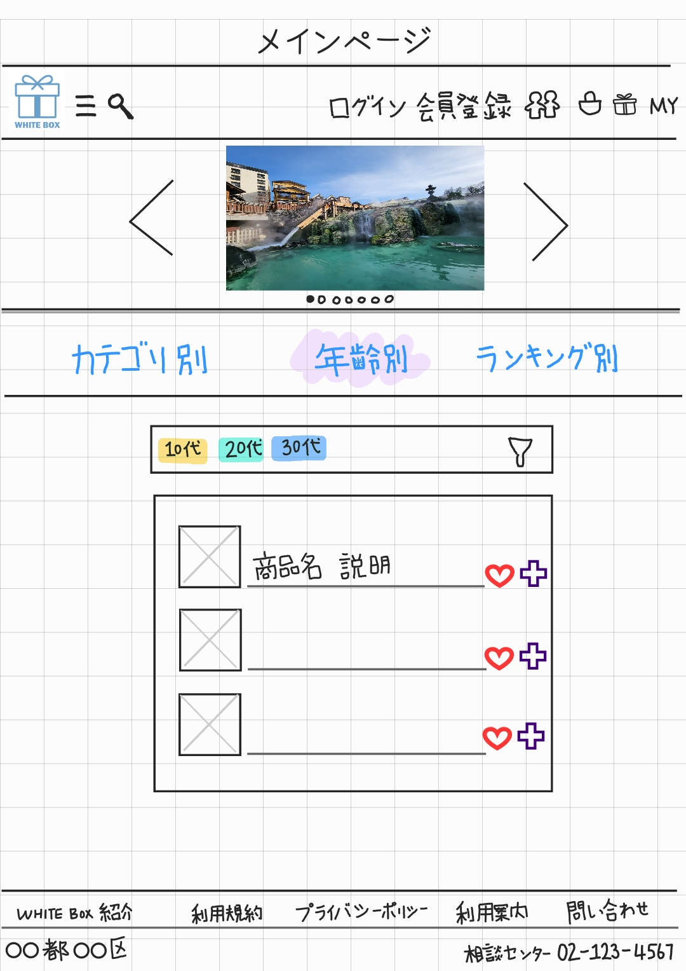 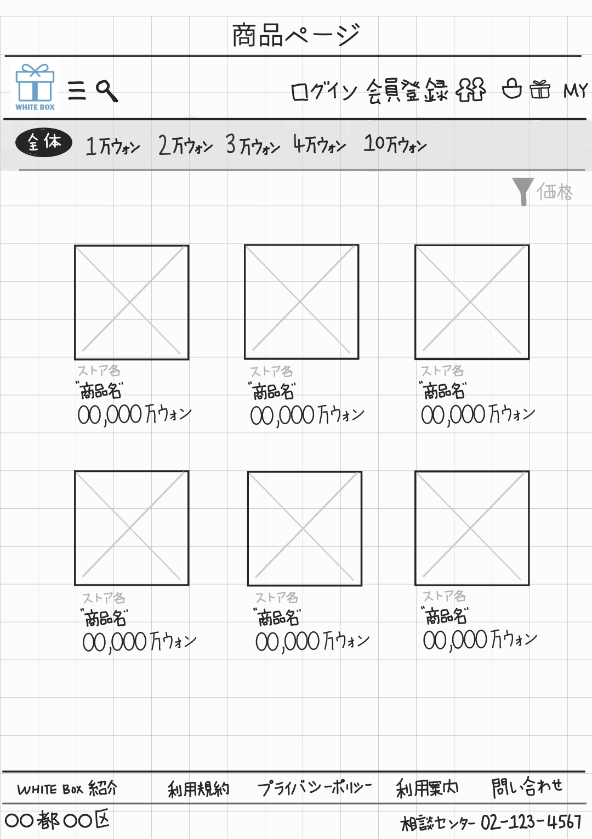 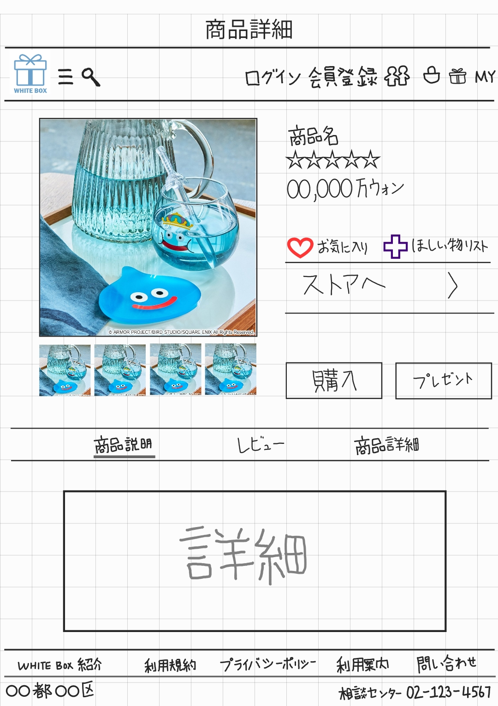 [授業内容] ・Spring legacy [会議内容] ・中間発表のためのPPT作業＆台本作成 ・画面設計図作成 ( ハンドプリンティング / 画面定義書 ) ・DB 問題点把握後問題解決 ・決済関連API情報収集 <ハンドプリンティング> |  |  | 中間発表担当

明日の目標
発表準備

※ 業務日報は毎日チーム長へ提出してください。

230428
業 務 日 報

氏 名 | グォンダンビ | 作 成 日 | 2023-04-28
業 務 内 容 |  |  | 備考
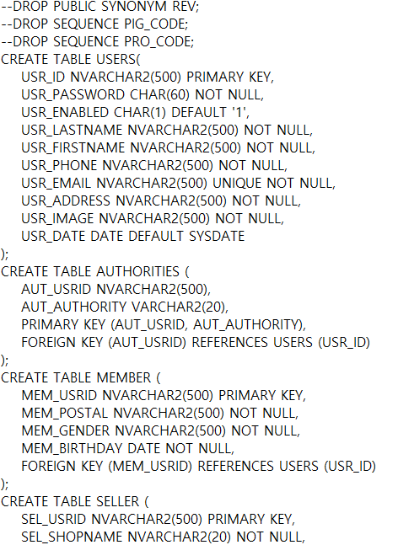 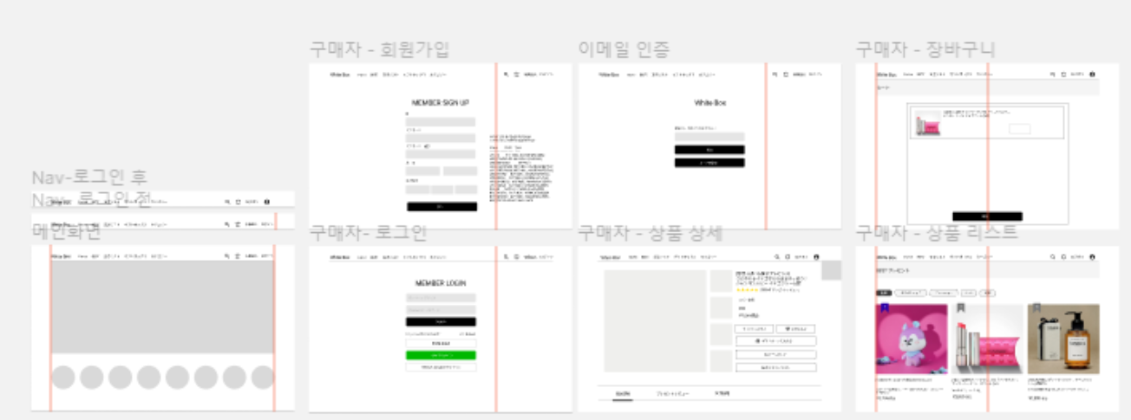 [会議内容] ・中間発表（グォンダンビ、ソスンヨン） ・DBAが DB ID 作成及び権限付与 ・画面設計図作成 ( 画面定義書 ) - 具現するページリスト整理 ・ERD等足りない部分追加作成 ・決済関連API情報収集

明日の目標
- DBeaver Excel import方法調べ - データベース初期データ入力

※ 業務日報は毎日チーム長へ提出してください。

230501
業 務 日 報

氏 名 | グォンダンビ | 作 成 日 | 2023-05-01
業 務 内 容 |  |  | 備考
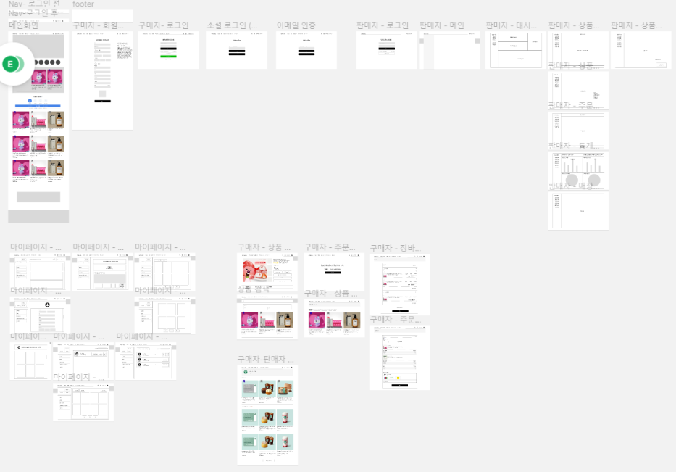 [会議内容] Excelでデータベース設定ファイル作成、DBeaverに import 画面定義書作成 セキュリティコード作成 : カンハンビョル ログインコード作成 : ソスンヨン、カンハンビョル

明日の目標
コード担当者決定 画面定義書完成

※ 業務日報は毎日チーム長へ提出してください。

230502
業 務 日 報

氏 名 | グォンダンビ | 作 成 日 | 2023-05-02
業 務 内 容 |  |  | 備考
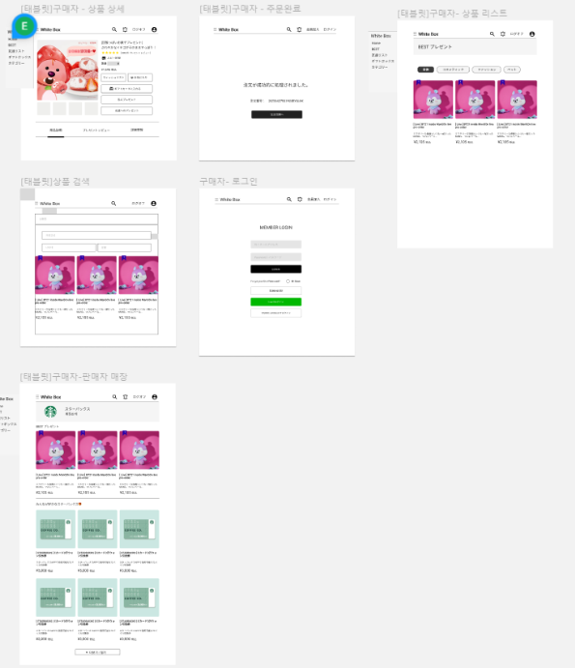 [会議内容] 画面設計(タブレットバージョン追加) : キムウンジ、グォンダンビ セキュリティコード作成 : カンハンビョル ログインコード作成 : カンハンビョル、ソスンヨン 商品登録ページコード作成 : グォンヒョクヒョン HTML CSS 規則 JSON 使用可否決定

明日の目標
コード担当者決定 画面定義書完成

※ 業務日報は毎日チーム長へ提出してください。

